상품제안서
다이케스팅 키홀더 | 상품코드: F06277

 |  |  |  |  |  |  | 02-412-0044 | www.easy1.co.kr
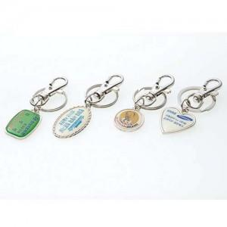

【상세/제작정보】 | 에폭시스티커

【인쇄/포장옵션】 | 에폭시 / 지퍼백

【공급단가】 | 수량 | 500~ | 1,000~ | 2,000~ | 3,000~ | 5,000~
*VAT별도 | 단가 | 540원 | 520원 | 500원 | 480원 | 470원

【상품 URL】 | https://dev.easy1.co.kr:443/src/goods_detail.php?gdno=6277

